信用交易
融资融券市场交易数据统计(2024-07-17)

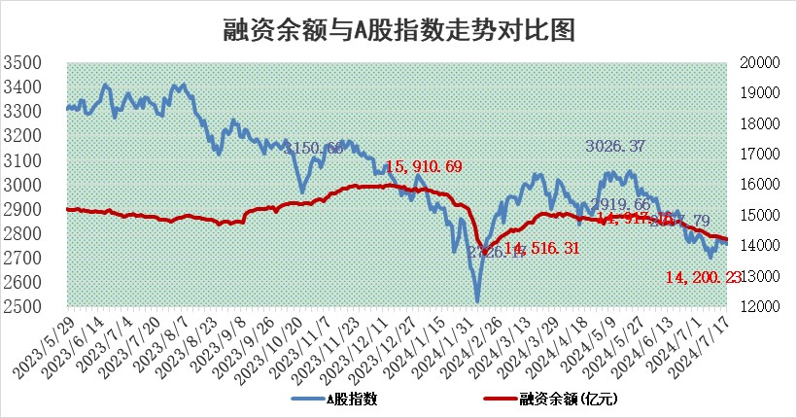
标的证券 | 融资融券余额（亿元） | 融资余额（亿元） | 融券余额（亿元） | 融资买入额（亿元） | 融资融券规模变化（亿元） | 融资余额增幅(‰) | 融券余额增幅(%)
统计数据 | 14,507.36 | 14,200.23 | 296.63 | 537.80 | -56.19 | -3.56 | -1.85

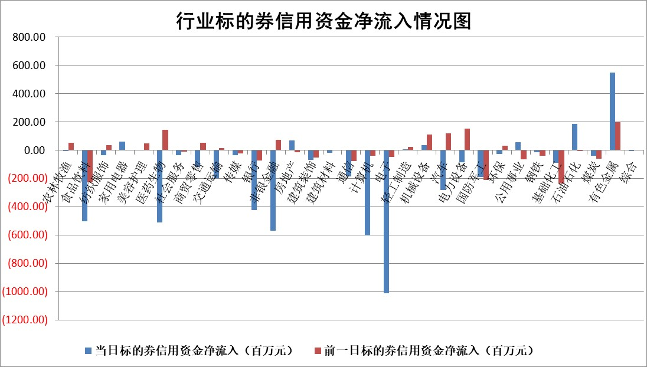

 |  |  |  |  |  |  |  | 2

 |  |  |  |  |  |  |  | 5
标的基金代码 | 标的基金简称 | 融资余额/市值(%) | 融资余额增幅(%) | 融资买入额/成交金额(%) | （融资余额净增额-融券余额净增额）/市值(‱) | 融券余额降幅(%) | ABS[（融资余额净增额-融券余额净增额）/市值净增额-1](%)
159902 | 华夏中小板ETF | 0.00 | 0.00 | 0.00 | 0.00 | 0.00 | 100.00
159915 | 易方达创业板ETF | 2.10 | -3.44 | 439050.95 | -7.48 | -0.08 | 88.12
159919 | 嘉实沪深300ETF | 0.61 | 0.19 | 2.96 | 0.03 | -2.49 | 99.99
159920 | 华夏恒生ETF | 38.50 | -0.07 | 13.81 | -2.84 | 0.27 | 106.34
159922 | 嘉实中证500ETF | 0.46 | -15.86 | 8.67 | -10.03 | -0.87 | 89.59
159925 | 南方沪深300ETF | 0.21 | 1.56 | 1.16 | -0.03 | -0.52 | 99.81
159928 | 消费ETF | 1.09 | -2.23 | 0.61 | -2.52 | -1.92 | 101.43
159934 | 易方达黄金ETF | 87.36 | -0.38 | 2.97 | -33.07 | 0.00 | 146.06
159939 | 全指信息技术ETF | 0.73 | 5.74 | 21.53 | 3.96 | 0.00 | 104.10
159940 | 全指金融地产ETF | 0.12 | 2.57 | 0.01 | 0.30 | 0.00 | 99.65
159995 | 半导体芯片ETF | 2.12 | -0.09 | 175.12 | 0.00 | 1.36 | 100.00
159997 | 天弘中证电子ETF | 2.07 | 1.33 | 6.19 | 2.72 | 2.04 | 101.67
159998 | 天弘中证计算机主题ETF | 0.75 | -16.56 | 0.02 | -14.81 | 0.79 | 90.09
510050 | 华夏上证50ETF | 3.81 | -0.59 | 100.72 | -2.31 | -3.01 | 105.57
510180 | 华安上证180ETF | 0.45 | 0.00 | 0.79 | -0.08 | -26.33 | 100.30
510880 | 华泰柏瑞红利ETF | 0.30 | 0.70 | 1.64 | 0.21 | 0.41 | 100.56
510900 | 易方达恒生H股ETF | 46.37 | -0.27 | 4.18 | -12.77 | 0.00 | 53.79
511010 | 5年期国债ETF | 7.48 | -0.28 | 0.03 | -2.09 | 0.00 | 189.58
511380 | 可转债及可交换债券ETF | 1.89 | 19.77 | 94.22 | 31.15 | 0.64 | 69.26
512000 | 全指证券ETF | 8.93 | -2.21 | 7.21 | -20.55 | -3.36 | 1125.26
512010 | 沪深300医药卫生ETF | 6.71 | -3.27 | 86.04 | -22.93 | -2.45 | 119.84
512070 | 沪深300非银ETF | 2.53 | -0.32 | 65.38 | -0.88 | -1.25 | 100.53
512400 | 南方中证申万有色金属ETF | 1.67 | 9.43 | 1.65 | 14.95 | 2.58 | 107.33
512580 | 广发中证环保产业ETF | 1.38 | -3.26 | 0.12 | -4.65 | 0.11 | 69.94
512660 | 国泰中证军工ETF | 2.74 | -0.45 | 11.92 | -1.20 | 0.14 | 98.33
512800 | 华宝中证银行ETF | 11.99 | -0.98 | 1.52 | 3.77 | 31.06 | 94.59
512980 | 广发中证传媒ETF | 2.09 | -1.31 | 205.14 | -2.79 | -0.34 | 113.46
515030 | 华夏中证新能源汽车ETF | 2.81 | 1.65 | 3.72 | 4.60 | 0.20 | 132.14
515050 | 华夏中证5G通信主题ETF | 0.96 | 3.16 | 14.49 | 3.30 | 3.59 | 101.06
515070 | 华夏中证人工智能ETF | 2.85 | 0.42 | 5.60 | 2.06 | 1.28 | 101.58
标的股票比较指标 |  | 融资余额/流通A股市值(%) | 融资余额增幅(%) | 融资买入额/成交金额(%) | （融资余额净增额-融券余额净增额）/流通A股市值(‱) | 融券余额降幅(%) | ABS[（融资余额净增额-融券余额净增额）/流通A股市值净增额-1](%)
前十名标的个股 |  | 仁东控股 | 金安国纪 | 华设集团 | 豪恩汽电 | 悦安新材 | 实朴检测
 |  | 雅博股份 | 雷尔伟 | 菱电电控 | 宇环数控 | 渝三峡A | 北方华创
 |  | 中研股份 | 博迁新材 | 辽宁能源 | 华设集团 | 我爱我家 | 通灵股份
 |  | 容百科技 | 长高电新 | 全柴动力 | 雪祺电气 | 荣盛发展 | 雪祺电气
 |  | 东方通 | 雪祺电气 | 顺发恒业 | 瑞纳智能 | 益方生物 | 麒麟信安
 |  | 纽泰格 | 中科蓝讯 | 盘江股份 | 远信工业 | 深圳机场 | 万得凯
 |  | 齐峰新材 | 时代电气 | 青松建化 | 喜悦智行 | 海利尔 | 阳光电源
 |  | 万得凯 | 瑞纳智能 | 高凌信息 | 威马农机 | 深高速 | 五洲医疗
 |  | 南都电源 | 宇环数控 | 江苏北人 | 聚赛龙 | 海普瑞 | 广立微
 |  | 福星股份 | 江铃汽车 | 吉贝尔 | 鼎龙科技 | 厦门象屿 | 视源股份
后十名标的个股 |  | 江苏舜天 | 上海凯鑫 | 安凯客车 | 上海凯鑫 | 圣元环保 | 玉龙股份
 |  | 威创股份 | 旺能环境 | 禾信仪器 | 威尔高 | 港通医疗 | 远信工业
 |  | 广电网络 | 玉龙股份 | 侨源股份 | 斯菱股份 | 雪祺电气 | 世荣兆业
 |  | 东旭光电 | 蓝特光学 | 江苏舜天 | 满坤科技 | 阳光电源 | 大众交通
 |  | 东旭蓝天 | 金诚信 | 威创股份 | 中邮科技 | 中材节能 | 药易购
 |  | 易事特 | 经纬恒润 | 广电网络 | 盟升电子 | 利元亨 | 汉森制药
 |  | 鹏都农牧 | 生益电子 | 东旭光电 | 山水比德 | 思泰克 | 天源环保 | ;
 |  | 中银绒业 | 远翔新材 | 东旭蓝天 | 中海达 | 西王食品 | 中粮糖业
 |  | 锦州港 | 山水比德 | 易事特 | 华孚时尚 | 华丽家族 | 纵横通信
 |  | 中泰化学 | 古井贡酒 | 鹏都农牧 | 银龙股份 | 中国电建 | 容大感光
说明：1.以上普通交易数据和信用交易数据皆以交易日收盘后数据为基准；2.上述标的证券总数据只计算标的证券市场总数据，不包括从标的证券中调出去标的证券数据，所以与交易所公布的总值略有不同； 3.上述行业采用申万一级行业分类；4.以上标的基金和标的个股中比较的6个指标值中：前5个（从左至右）为正向指标，值越大排名越靠前；第6个为逆向指标，值越小，排名越靠前；5.第6个指标中ABS[]表示求绝对值，其主要用于考量信用资金相对净流入对股价相对净变化的贡献程度；6.数据来源：wind，交易所。

 | 证券代码 | 新增融资余额 | 融资买入额 | 融资买入增幅前10
远大智能 | 002689 | 28175353 | 42268582 | 199%
亚太股份 | 002284 | 21555247 | 34242865 | 82%
赛诺医疗 | 688108 | 72122899 | 101076547 | 78%
湖南发展 | 000722 | 66023557 | 137112987 | 75%
柘中股份 | 002346 | 14584119 | 36845980 | 58%
国城矿业 | 000688 | 24683149 | 48240585 | 54%
兆新股份 | 002256 | 1985058 | 4066269 | 52%
凯美特气 | 002549 | 33806472 | 61340055 | 52%
华昌达 | 300278 | 13474542 | 19303225 | 48%
新华联 | 000620 | 27311937 | 39201759 | 43%

 | 证券代码 | 新增融资余额 | 融资买入额 | 融资买入增幅前10
兔宝宝 | 002043 | 73310337 | 89923983 | 334%
捷昌驱动 | 603583 | 26026415 | 31686727 | 262%
湘财股份 | 600095 | 94196837 | 132280449 | 252%
中谷物流 | 603565 | 49103883 | 60098371 | 234%
中青宝 | 300052 | 24215352 | 31377809 | 98%
顾家家居 | 603816 | 138518545 | 188424210 | 78%
喜临门 | 603008 | 31503289 | 48351944 | 77%
财信发展 | 000838 | 10831830 | 17666790 | 74%
苏州银行 | 002966 | 10578096 | 19143736 | 72%
金诚信 | 603979 | 23858538 | 36098133 | 60%

